상품제안서
잘 써지는 비비드 6색볼펜 | 상품코드: S03330

 |  |  |  |  |  |  | 02-713-8555 | www.synergygift.co.kr
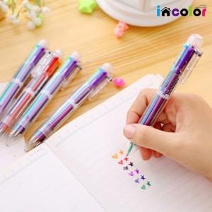 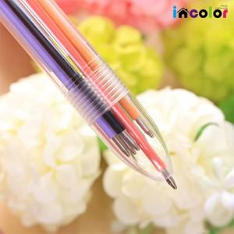 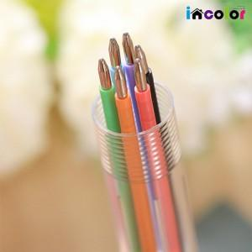

【상세/제작정보】 | <p><span style="font-size: 14pt;">* 컬러인쇄(화이트배경인쇄) 별도문의</span></p><p><span style="font-size: 14pt;">&nbsp; &nbsp;ㄴ 컬러인쇄 시안에 흰색 포함 시 필수</span>​&nbsp;</p>

【인쇄/포장옵션】 | 풀칼라 / OPP(비닐)

【공급단가】 | 수량 | 500~ | 1,000~ | 3,000~ | 5,000~ | 10,000~
*VAT별도 | 단가 | 440원 | 420원 | 410원 | 390원 | 380원

【상품 URL】 | https://www.synergygift.co.kr:443/src/goods_detail.php?gdno=9797

